1.รวม
โครงการภายใต้เป้าหมายแผนแม่บทย่อย: 180402 คุณภาพอากาศ เสียง และความสั่นสะเทือนอยู่ระดับมาตรฐานของประเทศไทย
กรุณา Log in เข้าระบบ eMENSCR ก่อนดำเนินการ Click ที่ link โครงการนั้น ๆ
หมายเหตุ : หากไม่ Login จะไม่สามารถดูรายละเอียดโครงการได้
โครงการที่ปรากฎเป็นโครงการที่ผ่านการอนุมัติจากผู้บริหาร (M7) ของหน่วยงานเท่านั้น (ข้อมูล ณ เดือนมิถุนายน 2566)

ชื่อโครงการ / การดำเนินงาน | ปีงบประมาณ | วันที่เริ่มต้นโครงการ | วันที่สิ้นสุดโครงการ | หน่วยงานระดับกองหรือเทียบเท่า | หน่วยงานระดับกรมหรือเทียบเท่า | หน่วยงานระดับกระทรวงหรือเทียบเท่า | ประเภทโครงการ
จัดทำมาตรการควบคุมการระบายสารอินทรีย์ระเหยจากโรงงานที่มีการใช้สารอินทรีย์ระเหยในปริมาณมาก | 2561 | พฤศจิกายน 2560 | สิงหาคม 2561 | กองยุทธศาสตร์และแผนงาน | กรมโรงงานอุตสาหกรรม | กระทรวงอุตสาหกรรม
โครงการป้องกันและแก้ไขปัญหามลพิษทางอากาศในพื้นที่วิกฤต | 2561 | ตุลาคม 2560 | กันยายน 2579 | สำนักจัดการคุณภาพอากาศและเสียง | กรมควบคุมมลพิษ | กระทรวงทรัพยากรธรรมชาติและสิ่งแวดล้อม
โครงการติดตามตรวจสอบ เฝ้าระวัง และเตือนภัยคุณภาพสิ่งแวดล้อม | 2561 | ตุลาคม 2560 | กันยายน 2580 | สำนักจัดการคุณภาพอากาศและเสียง | กรมควบคุมมลพิษ | กระทรวงทรัพยากรธรรมชาติและสิ่งแวดล้อม
โครงการจัดตั้งศูนย์เฝ้าระวังสิ่งแวดล้อมอุตสาหกรรมหนือ จังหวัดเชียงใหม่ | 2561 | กรกฎาคม 2561 | มกราคม 2563 | กองวิจัยและเตือนภัยมลพิษโรงงาน | กรมโรงงานอุตสาหกรรม | กระทรวงอุตสาหกรรม
โครงการส่งเสริมการหยุดเผาในพื้นที่การเกษตร(กิจกรรมส่งเสริมการหยุดการเผาในพื้นที่การเกษตร) | 2562 | ตุลาคม 2561 | กันยายน 2562 | กองแผนงาน | กรมส่งเสริมการเกษตร | กระทรวงเกษตรและสหกรณ์
โครงการจัดทำทำเนียบการปลดปล่อยและเคลื่อนย้ายมลพิษ (PRTR) ในพื้นที่จังหวัดระยอง สมุทรปราการ และชลบุรี | 2562 | พฤษภาคม 2562 | กันยายน 2562 | กองส่งเสริมเทคโนโลยีสิ่งแวดล้อมโรงงาน | กรมโรงงานอุตสาหกรรม | กระทรวงอุตสาหกรรม
โครงการป้องกันแก้ไขปัญหาไฟป่าและหมอกควัน | 2563 | มีนาคม 2563 | กันยายน 2563 | กองการบิน | สำนักงานปลัดกระทรวงทรัพยากรธรรมชาติและสิ่งแวดล้อม | กระทรวงทรัพยากรธรรมชาติและสิ่งแวดล้อม
โครงการ ป้องกันแก้ไขปัญหาหมอกควันและไฟป่าพื้นที่กลุ่มจังหวัดภาคเหนือตอนบน ๒ | 2563 | ตุลาคม 2562 | กันยายน 2563 | สำนักงานทรัพยากรธรรมชาติและสิ่งแวดล้อมจังหวัด น่าน | สำนักงานปลัดกระทรวงทรัพยากรธรรมชาติและสิ่งแวดล้อม | กระทรวงทรัพยากรธรรมชาติและสิ่งแวดล้อม
โครงการป้องกันและแก้ไขปัญหาหมอกควันและไฟป่าจังหวัดแพร่ | 2563 | ตุลาคม 2562 | กันยายน 2563 | สำนักงานทรัพยากรธรรมชาติและสิ่งแวดล้อมจังหวัด แพร่ | สำนักงานปลัดกระทรวงทรัพยากรธรรมชาติและสิ่งแวดล้อม | กระทรวงทรัพยากรธรรมชาติและสิ่งแวดล้อม
โครงการแก้ไขปัญหาไฟป่าและหมอกควันจังหวัดแพร่ | 2563 | ตุลาคม 2562 | กันยายน 2563 | สำนักงานทรัพยากรธรรมชาติและสิ่งแวดล้อมจังหวัด แพร่ | สำนักงานปลัดกระทรวงทรัพยากรธรรมชาติและสิ่งแวดล้อม | กระทรวงทรัพยากรธรรมชาติและสิ่งแวดล้อม
การเฝ้าระวังและป้องกันผลกระทบต่อสุขภาพจากมลพิษทางอากาศ เพื่อสร้างคุณภาพชีวิตที่ดีของประชาชน | 2563 | ตุลาคม 2562 | กันยายน 2563 | กองประเมินผลกระทบต่อสุขภาพ | กรมอนามัย | กระทรวงสาธารณสุข
โครงการสนับสนุนการเฝ้าระวัง ป้องกัน ควบคุมโรคและภัยสุขภาพจากมลพิษทางอากาศ | 2563 | ตุลาคม 2562 | กันยายน 2563 | กองแผนงาน | กรมควบคุมโรค | กระทรวงสาธารณสุข
โครงการส่งเสริมการหยุดการเผาในพื้นที่การเกษตร (กิจกรรมส่งเสริมการหยุดเผาในพื้นที่การเกษตร) | 2563 | ตุลาคม 2562 | กันยายน 2563 | กองแผนงาน | กรมส่งเสริมการเกษตร | กระทรวงเกษตรและสหกรณ์
โครงการอนุรักษ์เเละฟื้นฟูทรัพยากรธรรมชาติเเละพัฒนาสู่เมืองที่เป็นมิตรกับสิ่งเเวดล้อม | 2563 | ตุลาคม 2562 | กันยายน 2563 | สำนักงานทรัพยากรธรรมชาติและสิ่งแวดล้อมจังหวัด ลำพูน | สำนักงานปลัดกระทรวงทรัพยากรธรรมชาติและสิ่งแวดล้อม | กระทรวงทรัพยากรธรรมชาติและสิ่งแวดล้อม
แก้ไขปัญหาหมอกควันและไฟป่าแบบบูรณาการ ท้องที่จังหวัดตาก (ภายใต้โครงการป้องกัน อนุรักษ์ ฟื้นฟูทรัพยากรธรรมชาติ และป้องกันบรรเทาสาธารณภัยในพื้นที่จังหวัดตาก) | 2563 | มกราคม 2563 | กันยายน 2563 | สำนักงานทรัพยากรธรรมชาติและสิ่งแวดล้อมจังหวัด ตาก | สำนักงานปลัดกระทรวงทรัพยากรธรรมชาติและสิ่งแวดล้อม | กระทรวงทรัพยากรธรรมชาติและสิ่งแวดล้อม
โครงการ “แก้ไขปัญหาไฟป่าและหมอกควัน” | 2563 | ตุลาคม 2562 | กันยายน 2563 | สำนักงานทรัพยากรธรรมชาติและสิ่งแวดล้อมจังหวัด ยะลา | สำนักงานปลัดกระทรวงทรัพยากรธรรมชาติและสิ่งแวดล้อม | กระทรวงทรัพยากรธรรมชาติและสิ่งแวดล้อม
โครงการการแก้ไขปัญหาไฟป่าและหมอกควัน | 2563 | ตุลาคม 2562 | กันยายน 2563 | สำนักงานทรัพยากรธรรมชาติและสิ่งแวดล้อมจังหวัด พัทลุง | สำนักงานปลัดกระทรวงทรัพยากรธรรมชาติและสิ่งแวดล้อม | กระทรวงทรัพยากรธรรมชาติและสิ่งแวดล้อม
โครงการแก้ไขปัญหาไฟป่าและหมอกควััน | 2563 | ตุลาคม 2562 | กันยายน 2563 | สำนักงานทรัพยากรธรรมชาติและสิ่งแวดล้อมจังหวัด สงขลา | สำนักงานปลัดกระทรวงทรัพยากรธรรมชาติและสิ่งแวดล้อม | กระทรวงทรัพยากรธรรมชาติและสิ่งแวดล้อม
โครงการแก้ไขปัญหาไฟป่าและหมอกควันจังหวัดพิษณุโลก | 2563 | ตุลาคม 2562 | กันยายน 2563 | สำนักงานทรัพยากรธรรมชาติและสิ่งแวดล้อมจังหวัด พิษณุโลก | สำนักงานปลัดกระทรวงทรัพยากรธรรมชาติและสิ่งแวดล้อม | กระทรวงทรัพยากรธรรมชาติและสิ่งแวดล้อม
สร้างการมีส่วนร่วมของประชาชนในการแก้ไขปัญหาคุณภาพอากาศแบบบูรณาการ | 2563 | ตุลาคม 2562 | กันยายน 2563 | สำนักงานทรัพยากรธรรมชาติและสิ่งแวดล้อมจังหวัด พะเยา | สำนักงานปลัดกระทรวงทรัพยากรธรรมชาติและสิ่งแวดล้อม | กระทรวงทรัพยากรธรรมชาติและสิ่งแวดล้อม
โครงการแก้ไขปัญหาไฟป่าและหมอกควัน จังหวัดเชียงราย ประจำปีงบประมาณ พ.ศ. 2563 | 2563 | ตุลาคม 2562 | กันยายน 2563 | สำนักงานทรัพยากรธรรมชาติและสิ่งแวดล้อมจังหวัด เชียงราย | สำนักงานปลัดกระทรวงทรัพยากรธรรมชาติและสิ่งแวดล้อม | กระทรวงทรัพยากรธรรมชาติและสิ่งแวดล้อม
แก้ไขปัญหาไฟป่าและหมอกควัน | 2563 | ตุลาคม 2562 | กันยายน 2563 | สำนักงานทรัพยากรธรรมชาติและสิ่งแวดล้อมจังหวัด ลำปาง | สำนักงานปลัดกระทรวงทรัพยากรธรรมชาติและสิ่งแวดล้อม | กระทรวงทรัพยากรธรรมชาติและสิ่งแวดล้อม
โครงการเฝ้าระวังป้องกันและแก้ปัญหาไฟป่าและหมอกควัน จังหวัดปัตตานี ปีงบประมาณ พ.ศ.2563 | 2563 | เมษายน 2563 | กันยายน 2563 | สำนักงานทรัพยากรธรรมชาติและสิ่งแวดล้อมจังหวัด ปัตตานี | สำนักงานปลัดกระทรวงทรัพยากรธรรมชาติและสิ่งแวดล้อม | กระทรวงทรัพยากรธรรมชาติและสิ่งแวดล้อม
โครงการส่งเสริมการไถกลบและผลิตปุ๋ยอินทรีย์เพื่อป้องกันหมอกและควันไฟในพื้นที่เกษตรภาคเหนือ | 2563 | ตุลาคม 2562 | กันยายน 2565 | กองแผนงาน | กรมพัฒนาที่ดิน | กระทรวงเกษตรและสหกรณ์
โครงการแก้ไขปัญหาไฟป่าและหมอกควัน จังหวัดปัตตานี ปีงบประมาณ พ.ศ. 2564 | 2563 | มกราคม 2563 | กันยายน 2564 | สำนักงานทรัพยากรธรรมชาติและสิ่งแวดล้อมจังหวัด ปัตตานี | สำนักงานปลัดกระทรวงทรัพยากรธรรมชาติและสิ่งแวดล้อม | กระทรวงทรัพยากรธรรมชาติและสิ่งแวดล้อม
แก้ไขปัญหาหมอกควันและไฟป่าแบบบูรณาการ ท้องที่จังหวัดตาก (ภายใต้โครงการป้องกันอนุรักษ์ฟื้นฟูทรัพยากรธรรมชาติและป้องกันบรรเทาสาธารณภัยในพื้นที่จังหวัดตาก) | 2564 | ตุลาคม 2563 | กันยายน 2564 | สำนักงานทรัพยากรธรรมชาติและสิ่งแวดล้อมจังหวัด ตาก | สำนักงานปลัดกระทรวงทรัพยากรธรรมชาติและสิ่งแวดล้อม | กระทรวงทรัพยากรธรรมชาติและสิ่งแวดล้อม
โครงการส่งเสริมการหยุดการเผาในพื้นที่การเกษตร | 2564 | ตุลาคม 2563 | กันยายน 2564 | กองแผนงาน | กรมส่งเสริมการเกษตร | กระทรวงเกษตรและสหกรณ์
โครงการส่งเสริมการไถกลบและผลิตปุ๋ยอินทรีย์เพื่อลดการปล่อยก๊าซเรือนกระจก | 2564 | ตุลาคม 2563 | กันยายน 2564 | กองแผนงาน | กรมพัฒนาที่ดิน | กระทรวงเกษตรและสหกรณ์
โครงการป้องกันและแก้ไขปัญหาหมอกควัน ไฟป่า และฝุ่นละอองขนาดเล็ก | 2564 | ตุลาคม 2563 | กันยายน 2564 |  | น่าน | จังหวัดและกลุ่มจังหวัด
จัดทำแนวกันไฟพื้นที่โครงการพระราชดำริปางตอง 1 (ห้วยมะเขือส้ม) | 2564 | ตุลาคม 2563 | กันยายน 2564 | สํานักบริหารพื้นที่อนุรักษ์ที่ 16 สาขาแม่สะเรียง | กรมอุทยานแห่งชาติ สัตว์ป่า และพันธุ์พืช | กระทรวงทรัพยากรธรรมชาติและสิ่งแวดล้อม
จัดทำแนวกันไฟพื้นที่โครงการพัฒนาเพื่อความมั่นคงเฉพาะพื้นที่จังหวัดแม่ฮ่องสอน (พื้นที่บ้านแม่ปาง) | 2564 | ตุลาคม 2563 | กันยายน 2564 | สํานักบริหารพื้นที่อนุรักษ์ที่ 16 สาขาแม่สะเรียง | กรมอุทยานแห่งชาติ สัตว์ป่า และพันธุ์พืช | กระทรวงทรัพยากรธรรมชาติและสิ่งแวดล้อม
แก้ไขปัญหาไฟป่าและหมอกควัน ประจำปีงบประมาณ พ.ศ. 2564 | 2564 | ตุลาคม 2563 | กันยายน 2564 | สำนักงานทรัพยากรธรรมชาติและสิ่งแวดล้อมจังหวัด พัทลุง | สำนักงานปลัดกระทรวงทรัพยากรธรรมชาติและสิ่งแวดล้อม | กระทรวงทรัพยากรธรรมชาติและสิ่งแวดล้อม
สร้างการมีส่วนร่วมของประชาชนในการแก้ไขปัญหาคุณภาพอากาศแบบบูรณาการ | 2564 | ตุลาคม 2563 | กันยายน 2564 | สำนักงานทรัพยากรธรรมชาติและสิ่งแวดล้อมจังหวัด พะเยา | สำนักงานปลัดกระทรวงทรัพยากรธรรมชาติและสิ่งแวดล้อม | กระทรวงทรัพยากรธรรมชาติและสิ่งแวดล้อม
โครงการป้องกันและแก้ไขปัญหาไฟป่าหมอกควันและฝุ่นละอองแบบบูรณการของจังหวัดเชียงราย | 2564 | ตุลาคม 2563 | กันยายน 2564 | สำนักบริหารพื้นที่อนุรักษ์ ที่ 15 (เชียงราย) | กรมอุทยานแห่งชาติ สัตว์ป่า และพันธุ์พืช | กระทรวงทรัพยากรธรรมชาติและสิ่งแวดล้อม
แก้ไขปัญหาไฟป่าและหมอกควัน | 2564 | ตุลาคม 2563 | มีนาคม 2564 | สำนักงานทรัพยากรธรรมชาติและสิ่งแวดล้อมจังหวัด ลำปาง | สำนักงานปลัดกระทรวงทรัพยากรธรรมชาติและสิ่งแวดล้อม | กระทรวงทรัพยากรธรรมชาติและสิ่งแวดล้อม
...

2.เรียง VC
 |  | โครงการภายใต้เป้าหมายแผนแม่บทย่อย: 180402 คุณภาพอากาศ เสียง และความสั่นสะเทือนอยู่ระดับมาตรฐานของประเทศไทย
กรุณา Log in เข้าระบบ eMENSCR ก่อนดำเนินการ Click ที่ link โครงการนั้น ๆ
หมายเหตุ : หากไม่ Login จะไม่สามารถดูรายละเอียดโครงการได้
โครงการที่ปรากฎเป็นโครงการที่ผ่านการอนุมัติจากผู้บริหาร (M7) ของหน่วยงานเท่านั้น (ข้อมูล ณ เดือนมิถุนายน 2566)

องค์ประกอบ | ปัจจัย | ชื่อโครงการ / การดำเนินงาน | ปีงบประมาณ | วันที่เริ่มต้นโครงการ | วันที่สิ้นสุดโครงการ | หน่วยงานระดับกองหรือเทียบเท่า | หน่วยงานระดับกรมหรือเทียบเท่า | หน่วยงานระดับกระทรวงหรือเทียบเท่า | ประเภทโครงการ
180402V01 | 180402V01F01 | โครงการสนับสนุนการเฝ้าระวัง ป้องกัน ควบคุมโรคและภัยสุขภาพจากมลพิษทางอากาศ | 2563 | ตุลาคม 2562 | กันยายน 2563 | กองแผนงาน | กรมควบคุมโรค | กระทรวงสาธารณสุข
180402V01 | 180402V01F01 | แก้ไขปัญหาไฟป่าและหมอกควัน ประจำปีงบประมาณ พ.ศ. 2564 | 2564 | ตุลาคม 2563 | กันยายน 2564 | สำนักงานทรัพยากรธรรมชาติและสิ่งแวดล้อมจังหวัด พัทลุง | สำนักงานปลัดกระทรวงทรัพยากรธรรมชาติและสิ่งแวดล้อม | กระทรวงทรัพยากรธรรมชาติและสิ่งแวดล้อม
180402V01 | 180402V01F01 | โครงการป้องกันและแก้ไขปัญหาหมอกควันและไฟป่ามุ่งเน้นห้วงเวลาวิกฤติ ๓ เดือน ของจังหวัดแพร่ | 2565 | ตุลาคม 2564 | กันยายน 2565 | สำนักงานทรัพยากรธรรมชาติและสิ่งแวดล้อมจังหวัด แพร่ | สำนักงานปลัดกระทรวงทรัพยากรธรรมชาติและสิ่งแวดล้อม | กระทรวงทรัพยากรธรรมชาติและสิ่งแวดล้อม
180402V01 | 180402V01F01 | โครงการเฝ้าระวัง ป้องกัน ควบคุมโรคและภัยสุขภาพประชาชนในพื้นที่เสี่ยงมลพิษอากาศ | 2565 | ตุลาคม 2564 | กันยายน 2565 | กองยุทธศาสตร์และแผนงาน | กรมควบคุมโรค | กระทรวงสาธารณสุข
180402V01 | 180402V01F02 | การเฝ้าระวังและป้องกันผลกระทบต่อสุขภาพจากมลพิษทางอากาศ เพื่อสร้างคุณภาพชีวิตที่ดีของประชาชน | 2563 | ตุลาคม 2562 | กันยายน 2563 | กองประเมินผลกระทบต่อสุขภาพ | กรมอนามัย | กระทรวงสาธารณสุข
180402V01 | 180402V01F02 | โครงการศึกษาผลกระทบ ข้อเสนอมาตรการภาษี กฎหมาย กฎระเบียบในการป้องกันและลดอันตรายจากผู้ก่อให้เกิดมลพิษ (Pollution Tax) และพัฒนาระบบเตือนภัยสุขภาพ | 2565 | ตุลาคม 2564 | กันยายน 2565 | กองยุทธศาสตร์และแผนงาน | กรมควบคุมโรค | กระทรวงสาธารณสุข | โครงการภายใต้กิจกรรม Big Rock
180402V01 | 180402V01F03 | โครงการป้องกันและแก้ไขปัญหาหมอกควัน ไฟป่า และฝุ่นละอองขนาดเล็ก | 2564 | ตุลาคม 2563 | กันยายน 2564 |  | น่าน | จังหวัดและกลุ่มจังหวัด
180402V02 | 180402V02F01 | โครงการจัดทำทำเนียบการปลดปล่อยและเคลื่อนย้ายมลพิษ (PRTR) ในพื้นที่จังหวัดระยอง สมุทรปราการ และชลบุรี | 2562 | พฤษภาคม 2562 | กันยายน 2562 | กองส่งเสริมเทคโนโลยีสิ่งแวดล้อมโรงงาน | กรมโรงงานอุตสาหกรรม | กระทรวงอุตสาหกรรม
...

3.Pivot VC
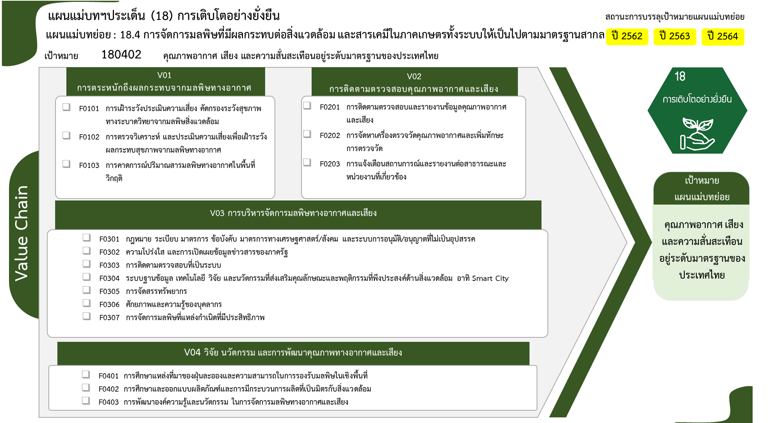
ปีงบประมาณ
2561 | 2562 | 2563 | 2564 | 2565 | รวมจำนวนโครงการทั้งหมด
 |  | 2 | 2 | 3 | 7
 |  | 1 | 1 | 2 | 4
4 โครงการ
5 โครงการ
 |  | 1 |  | 1 | 2
 |  |  | 1 |  | 1
2 โครงการ
0 โครงการ
1 | 1 |  |  | 4 | 6
1 โครงการ
1 โครงการ
 | 1 |  |  | 4 | 5
1 |  |  |  |  | 1
19 โครงการ
3 |  | 15 | 13 | 20 | 51
2 โครงการ
0 โครงการ
1 |  | 7 | 2 | 9 | 19
0 โครงการ
16 โครงการ
 |  | 1 | 1 |  | 2
0 โครงการ
1 |  | 3 | 7 | 5 | 16
14 โครงการ
1 |  | 4 | 3 | 6 | 14
รวมทั้งสิ้น 73 โครงการ
 | 1 | 2 |  | 6 | 9
3 โครงการ
 |  |  |  | 3 | 3
2 โครงการ
4 โครงการ
 |  |  |  | 2 | 2
 | 1 | 2 |  | 1 | 4
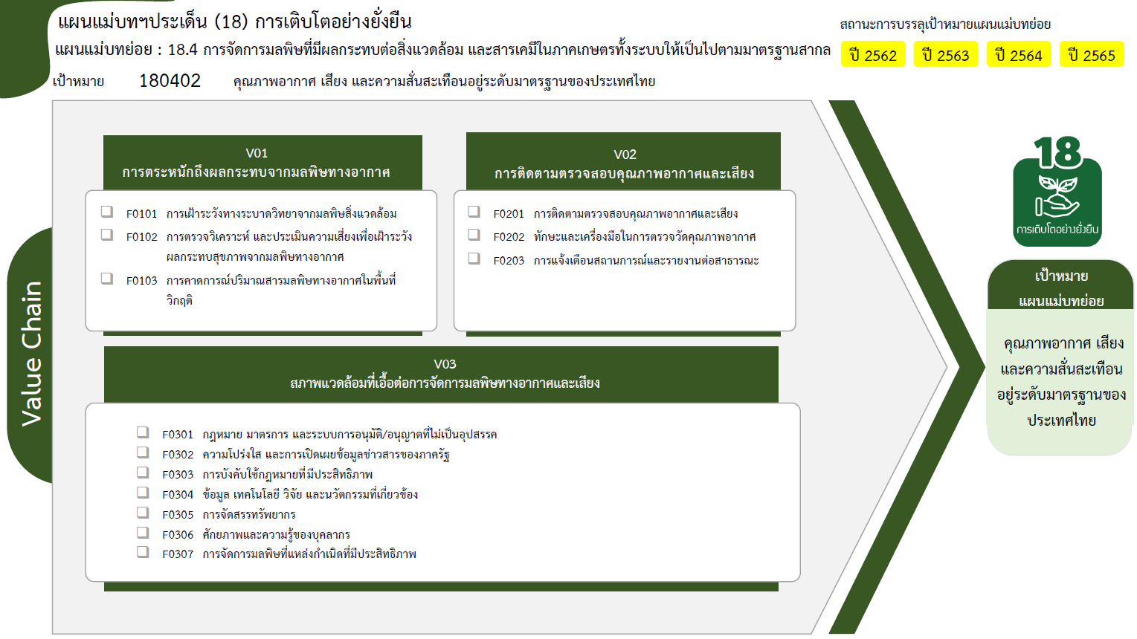
4 | 2 | 19 | 15 | 33 | 73

4 โครงการ
5 โครงการ
0 โครงการ
2 โครงการ
1 โครงการ
1 โครงการ

19 โครงการ
2 โครงการ
0 โครงการ
0 โครงการ
25 โครงการ
0 โครงการ
รวมทั้งสิ้น 73 โครงการ
14 โครงการ

